المؤشرات الكلية

سوق العراق للاوراق المالية
جلسة الاحد 2026/4/19 |  |  |  | تقرير أسعار الأسهم المتداولة لسوق العراق للأوراق المالية
الجلسة (66)
الاسهم المتداولة المدرجة و OTC |  |  | 886,464,290 |  |  | قيمة الأسهم المتداولة المدرجة و OTC |  | 1,211,177,936 |  |  | صفقات الشركات المدرجة وOTC | 1397
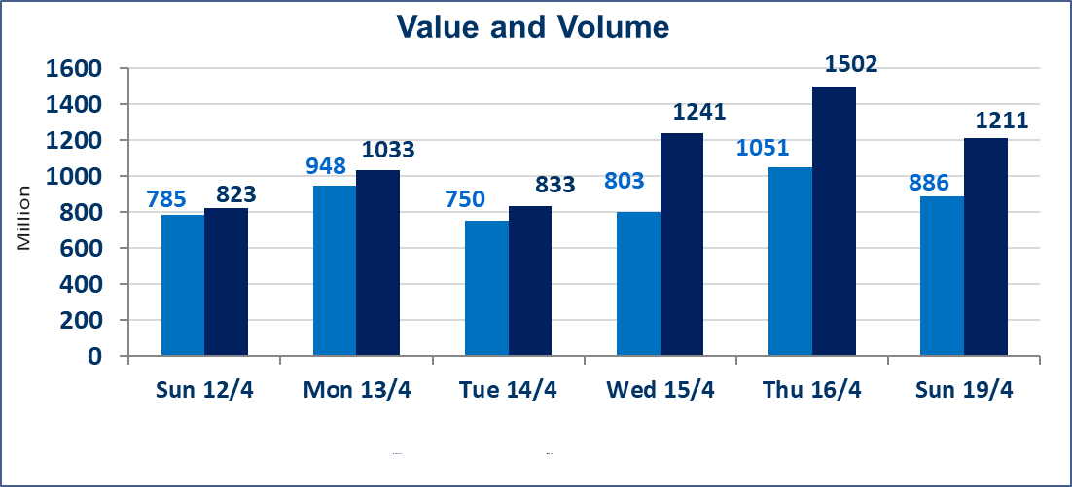
المؤشر60 ISX اليوم | 989.12 |  | نقطة |  |  | المؤشر15 ISX اليوم | 1288.39 | نقطة
المؤشر 60 ISX السابق | 983.30 |  | نقطة |  |  | المؤشر 15 ISX السابق | 1282.39 | نقطة
نسبة التغير | 0.59 |  | % |  |  | نسبة التغير | 0.47 | %
عدد النقاط | 5.82 |  | نقطة |  |  | عدد النقاط | 6.00 | نقطة

الشركات المدرجة | 104 | OTC | 14 | 118 |  | الشركات غير المتداولة المدرجة | 40 | OTC | 12 | 52
الشركات المتداولة | 55 | OTC | 2 | 57 |  | الشركات المرتفعة |  |  | 14
شركات الهيئة العامة |  |  |  | 1 |  | الشركات المنخفضة |  |  | 10
الموقوفة بقرار من هيأة الأوراق المالية |  |  |  | 8
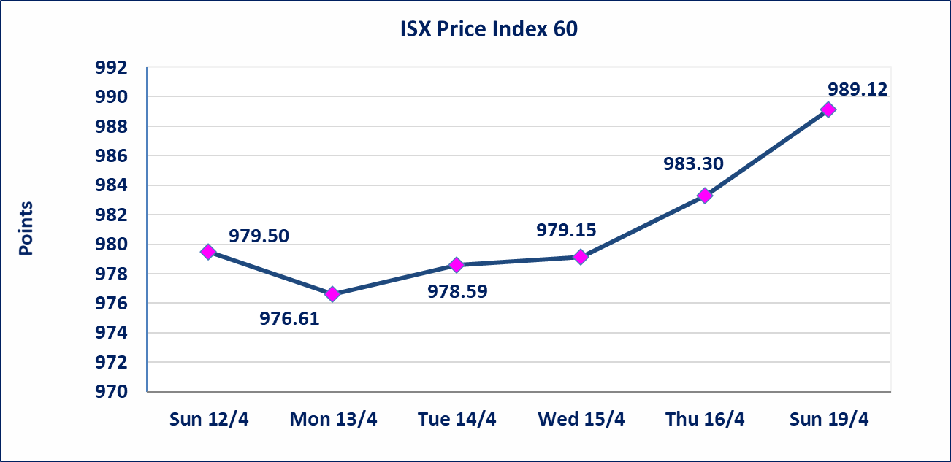
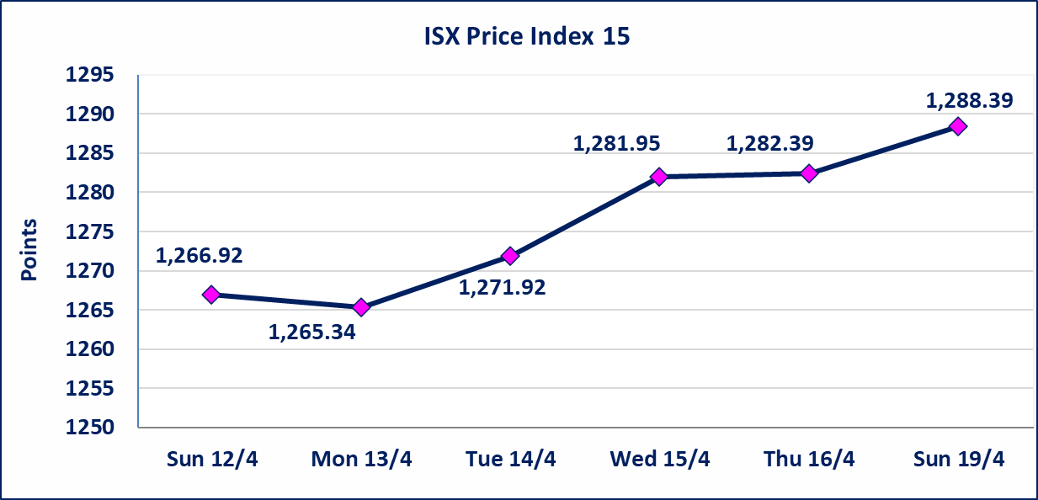

سندات الوطينة الاصدارية الثالثة | سيتم ايقاف التداول على سندات الوطنية الاصدارية الثالثة فئة (1,000,000 ، 500,000) دينار إعتباراً من جلسة الاربعاء 2025/4/15 لقرب استحقاق الفائدة النصف السنوية . وسيتم اعادة التداول إعتباراً من جلسة الاحد 2026/4/21
الحد الأعلى والادنى للتغير في السعر | نسبة التغير في كافة المنصات (5%) إرتفاعاً وإنخفاضاً من سعر الاغلاق السابق.
Web site : www.isx-iq.net E-mail : info-isx@isx-iq.net |  |  |  |  | 07834000034 - 07711211522 : ص . ب :3607 العلوية الهاتف |  |  |  |  |  | بغداد /الكرادة/ قرب المسرح الوطني /مجاور مصرف الخليج التجاري

نسبة التغير
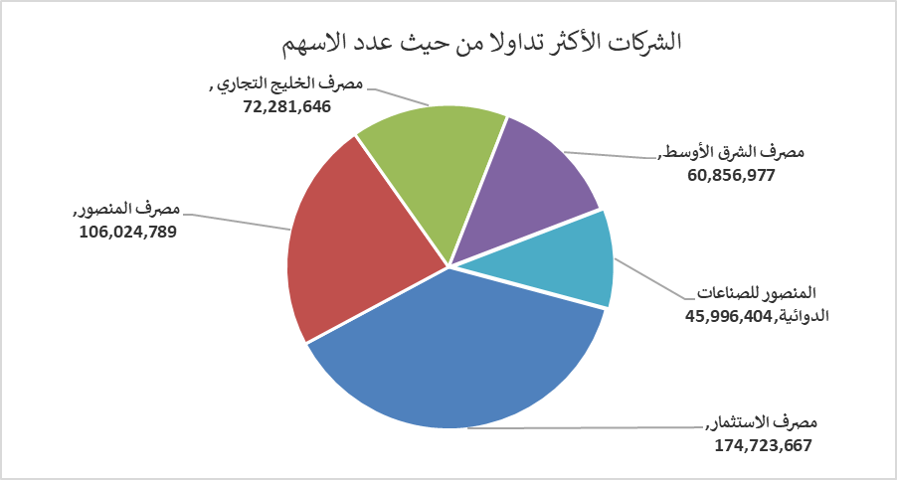
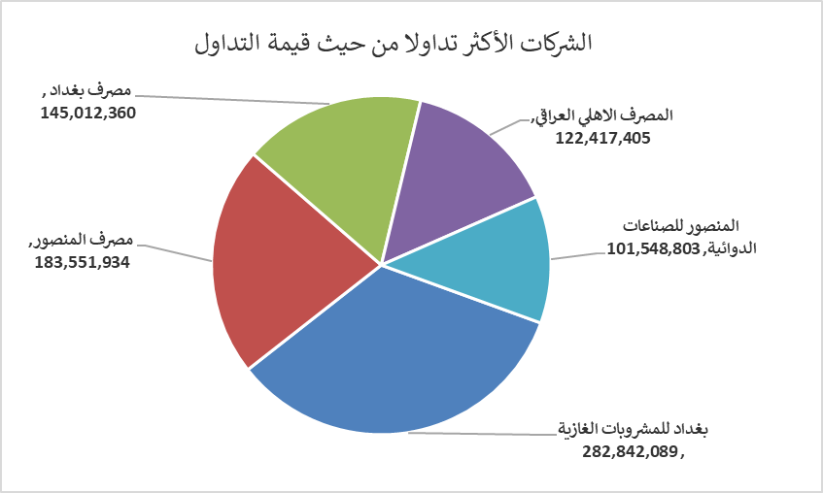
الشركات الأكثر ارتفاعاً وانخفاضاً
جلسة الاحد 2026/4/19

نسبة التغير لاسعار الاغلاق الاكثر ارتفاعاً |  |  |  | نسبة التغير لاسعار الاغلاق الاكثر انخفاضاً
اسم الشركة | اغلاق | التغير(%) | الاسهم المتداولة | اسم الشركة | اغلاق | التغير (%) | الاسهم المتداولة
مصرف الشرق الأوسط | 0.100 | 11.11 | 60,856,977 | مصرف الاستثمار | 0.210 | -4.55 | 174,723,667
بابل للانتاج الحيواني والنباتي | 9.030 | 5.00 | 353,801 | الهلال الصناعية | 1.300 | -3.70 | 604,704
البادية للنقل العام | 1.110 | 4.72 | 6,261,764 | مصرف عبر العراق للاستثمار | 0.300 | -3.23 | 2,000,000
الفلوجة لانتاج المواد الانشائية | 2.900 | 4.32 | 10,622,000 | الصناعات الخفيفة | 1.220 | -1.61 | 1,297,664
بغداد للمشروبات الغازية | 6.330 | 2.43 | 44,912,400 | الحمراء للتامين | 4.530 | -1.52 | 32,987

الشركات الاكثر نشاطا حسب الاسهم المتداولة (حجم التداول) |  |  |  | الشركات الاكثر نشاطا حسب القيمة المتداولة
اسم الشركة | اغلاق | التغير(%) | الاسهم المتداولة | اسم الشركة | اغلاق | التغير (%) | القيمة المتداولة
مصرف الاستثمار | 0.210 | -4.55 | 174,723,667 | بغداد للمشروبات الغازية | 6.330 | 2.43 | 282,842,089
مصرف المنصور | 1.730 | -0.57 | 106,024,789 | مصرف المنصور | 1.730 | -0.57 | 183,551,934
مصرف الخليج التجاري | 0.380 | 0.00 | 72,281,646 | مصرف بغداد | 3.320 | 0.00 | 145,012,360
مصرف الشرق الأوسط | 0.100 | 11.11 | 60,856,977 | المصرف الاهلي العراقي | 5.090 | 0.00 | 122,417,405
المنصور للصناعات الدوائية | 2.200 | 0.00 | 45,996,404 | المنصور للصناعات الدوائية | 2.200 | 0.00 | 101,548,803

